1.IDENTIFICACION
INFORMACIÓN GENERAL |  | INFORMACIÓN DEL ESTUDIO RESPECTIVO
 |  | NODO NÚMERO |  |  |  |  | 15798
 |  | INFORME NÚMERO |  |  |  |  | 1690
CONTRATISTA | UNIÓN TEMPORAL MOVILIDAD 2014 | ORDEN DE TRABAJO No. |  |  |  |  | PROGRAMACION BASICA
 |  | FECHA DE LA ORDEN DE TRABAJO |  |  |  |  | -
 |  | FECHA DE LA TOMA DE INFORMACIÓN |  |  |  |  | 100914
 |  | DÌA DE LA SEMANA
OBJETO DEL CONTRATO | REALIZAR LA TOMA DE INFORMACIÓN DE CAMPO, COMO INSUMO DEL PROGRAMA DE MONITOREO, SEGUIMIENTO Y PLANEACIÓN DEL TRÁNSITO Y EL TRANSPORTE DE BOGOTA D.C | TIPO DE ESTUDIO |  |  |  |  | VOLÚMENES POR TIPO DE VEHÍCULO DISCRIMINANDO CAMIONES
 |  | NOMBRE DEL ARCHIVO |  |  |  |  | 15798_AK_86_X_AC_80_140910_VOL.xlsx
 |  | CÓDIGO DEL ESTUDIO |  |  |  |  | VOL
 |  | LUGAR DE LA TOMA DE INFORMACIÓN
NÚMERO DE CONTRATO | 2072-2013 | COORDENADA X |  |  |  |  | LONGITUD
 |  | COORDENADA Y |  |  |  |  | LATITUD

FECHA DE INICIO DEL CONTRATO | 22-01-2014 | PROFESIONALES RESPONSABLES
 |  | CONSULTOR (DIRECTOR) |  |  |  |  | ING. MSC. SANDRA LUCIA NAVAS TEQUIA
 |  | CONSULTOR (COORDINADOR GENERAL) |  |  |  |  | ING. MSC. LUIS FERNANDO RUBIANO BARRERO
INTERVENTORÍA | UNIVERSIDAD NACIONAL DE COLOMBIA | CONSULTOR (EXPERTO EN TRÁNSITO Y TRANSPORTE) |  |  |  |  | ING. ESP. DIANA PAOLA PARADA
 |  | CONSULTOR (ING ANÀLISIS) |  |  |  |  | ING. JUAN MANUEL VILLAMARÍN
 |  | INTERVENTORÍA (DIRECTOR) |  |  |  |  | ING. MSC. ARTURO ZARATE
 |  | INTERVENTORÍA (ESPECIALISTA) |  |  |  |  | ING. MSC. WILLIAM CASTRO
 |  | INTERVENTORÍA (RESIDENTE) |  |  |  |  | ING. JOSÉ EDWIN TORRES
OBJETO DEL CONTRATO | INTERVENTORÍA TÉCNICA, ADMINISTRATIVA Y FINANCIERA PARA LA TOMA DE INFORMACIÓN DE CAMPO COMO INSUMO DEL PROGRAMA DE MONITOREO, SEGUIMIENTO Y PLANEACIÓN DEL TRÁNSITO Y TRANSPORTE DE BOGOTÁ D.C. | SUPERVISOR SECRETARIA MOVILIDAD |  |  |  |  | ING. FABIAN GONZALEZ

 |  | VERSIONES DEL ESTUDIO
 |  | NÚMERO |  | FECHA | OBSERVACIONES
NÚMERO DE CONTRATO | 2072-2013 | Versión 0 |  | 23/09/2014
 |  | Versión 0 |  | 15/10/2014 | SE ATENDIERON OBSERVACIONES DE INTERVENTORÍA SEGÚN OFICIO FI-INT-CMTTUB14-574-14, SE DA RESPUESTA MEDIANTE OFICIO N° ICV-187-C-991. En la hoja 2.BASE para el acceso norte en el periodo de las 08:00, 08:15, 11:30, 11:45, 12:00 y 17:45 se presenta una reducción en el volumen de livianos por congestión vehicular a causa de hora pico. En el acceso sur en los periodos horarios de las 03:45, 05:45 se evidencia un aumento en el volumen de livianos a causa de desplazamiento de personas rumbo a sus lugares de trabajo. A las 07:00 y 08:30 se presenta una reducción a causa de congestión vehicular por hora pico, a las 09:00, 10:00, 10:30 y 12:00 horas las variaciones responden a una condición normal del tráfico dado el periodo del día. A las 16:30-16:45 y 19:30, la reducción se debe a congestión vehicular por hora pico. A las 21:30 el aumento en el volumen de livianos se presenta por finalización de actividades laborales y académicas. Para el acceso occidente en el periodo de las 23:15, 03:00, 10:00, 10:30, 13:30, 15:30, 21:00 y 21:45 horas la reducción corresponde a un comportamiento normal del tráfico dado el periodo del día. A las 06:15 y 07:30 horas el aumento se presenta por periodo de hora pico. A las 08:00, 14:30, 14:45, 18:30, 19:00 y 20:15 horas la disminución corresponde a congestión vehicular por hora pico, mientras que a las 16:30, 19:45 horas el aumento se debe a finalización de actividades laborales y escolares así como por hora pico. Para el acceso oriente en el periodo de las 05:45 se presenta un aumento en el volumen de livianos debido a inicio de actividades laborales y académicas, así como por hora pico. A las 06:30, 07:00, 13:00, 15:00, 18:00 horas se reduce el volumen de livianos por congestión vehicular a causa de hora pico. De otra parte, a las 10:15, 18:00, 18:15, 18:30 horas varía el volumen de livianos, situación que corresponde a una condición normal del tráfico dado el periodo del día. A las 17:45, 19:45, 20:45, 21:00, 21:15, 21:30 y 21:45 horas se e
 |  | Versión 1
FECHA DE INICIO DEL CONTRATO | 21-01-2014 | Versión 2

 |  | DESCRIPCIÓN DE LA TOMA DE INFORMACIÓN
 |  | TIPO DE VEHÍCULO | FACTOR DE EQUIVALENCIA | MOVIMIENTOS AFORADOS |  |  | No. DE PERÍODOS | HORA
ESQUEMA |  |  |  | ACCESO | LENTA | RÁPIDA | HORARIO DEL PERÍODO No. 1 | 22:00-06:00
 |  | L | 1 | NORTE | 1 |  | HORARIO DEL PERÍODO No. 2 | 06:00-14:00
 |  | C | 2 | SUR | 2 |  | HORARIO DEL PERÍODO No. 3 | 14:00-22:00
 |  |  |  | OCCIDENTE | 3 | 3B | No. DE HORAS TOMADAS | 24
 |  | BT | 2 | ORIENTE | 4 | 4B | HORARIO DE LA TOMA DE INFORMACIÓN | 22:00-22:00
 |  | B | 2 |  |  |  | No. DE EQUIPOS UTILIZADOS | 10
 |  |  |  | OBSERVACIONES DE LA TOMA DE INFORMACIÒN
 |  | AL | 2 | OBSERVACION |  |  |  |  | ACCESO
 |  | AT | 2.5 | DESDE LAS 06:15 HASTA LAS 07:00 SE PRESENTA CONGESTIÓN VEHICULAR |  |  |  |  | NORTE
 |  | BA | 2.5 | EN EL ACCESO PASAN ARTICULADOS Y BIARTICULADOS EN TRÁNSITO, PRESUNTAMENTE CON DESTINO A PATIOS |  |  |  |  | NORTE - SUR
 |  | ESP | 2 | DESDE LAS 06:45 HASTA LAS 07:45 SE PRESENTA CONGESTIÓN VEHICULAR |  |  |  |  | ORIENTE
 |  | INT | 2 | DESDE LAS 09:20 HASTA LAS 09:45 SE PRESENTA CONGESTIÓN VEHICULAR |  |  |  |  | ORIENTE
 |  | C2P | 2.5
 |  | C2G | 2.5
 |  | C3 | 2.5
 |  | C4 | 2.5
 |  | C5 | 2.5
 |  | C6 | 2.5
 |  | >C6 | 2.5
 |  | M | 0.5
 |  | BIC | 0.3

 |  | ANALISIS PUNTUAL
 |  | LA INTERSECCIÓN DE LA AVENIDA CARRERA 86 (AVENIDA CIUDAD DE CALI) CON AVENIDA CALLE 80 SE ENCUENTRA UBICADA EN EL SECTOR NOROCCIDENTAL DE LA CIUDAD, EN LA LOCALIDAD DE ENGATIVÁ. LA AVENIDA CARRERA 86 PERMITE LA CIRCULACIÓN EN SENTIDO NORTE-SUR Y VICEVERSA Y ESTÁ CONFORMADA POR UNA CALZADA DE DOS CARRILES PARA LA CIRCULACIÓN DE TRÁNSITO MIXTO EN CADA SENTIDO (INCLUYE TPC). LA AVENIDA CALLE 80 CORRESPONDE A UNA VÍA DE DOS CALZADAS POR SENTIDO, UNA DE DOS CARRILES PARA LA CIRCULACIÓN DE TRANSPORTE MASIVO (TRANSMILENIO) Y UNA DE TRES CARRILES DE CIRCULACIÓN PARA TRÁNSITO MIXTO Y PERMITE LA CIRCULACIÓN EN SENTIDO OCCIDENTE-ORIENTE Y VICEVERSA, EL PASO DE ESTA VÍA POR LA INTERSECCIÓN ES A DESNIVEL. EL VOLUMEN TOTAL AFORADO DURANTE EL DÍA MIÉRCOLES 10 DE SEPTIEMBRE DE 2014 FUE DE 183.454 VEHÍCULOS MIXTOS, COMPUESTOS DE LA SIGUIENTE MANERA: EL 58,0% CORRESPONDE A VEHÍCULOS LIVIANOS, EL 25,7% A MOTOS, EL 9,8% A TRANSPORTE PUBLICO COLECTIVO Y MASIVO, Y EL 4,9% A VEHÍCULOS DE CARGA. LOS PERÍODOS DE MÁXIMA DEMANDA SE PRESENTAN ENTRE LAS 06:15 Y LAS 07:15 HORAS, Y ENTRE LAS 17:00 Y 18:00 HORAS. LA HORA PICO TOTAL DE LA INTERSECCIÓN SE REGISTRA ENTRE LAS 06:15-07:15 HORAS, PERIODO EN EL QUE SE MOVILIZA UN TOTAL DE 12.518 VEHÍCULOS MIXTOS, DE LOS CUALES EL 44,0% A VEHÍCULOS LIVIANOS, EL 40,3% A MOTOS, EL 10,0% A TRANSPORTE PUBLICO COLECTIVO Y MASIVO, EL 3,2% A TRANSPORTE DE CARGA Y FINALMENTE EL 2,5% A BICICLETAS.

 |  | REGISTRO FOTOGRÁFICO
 |  | 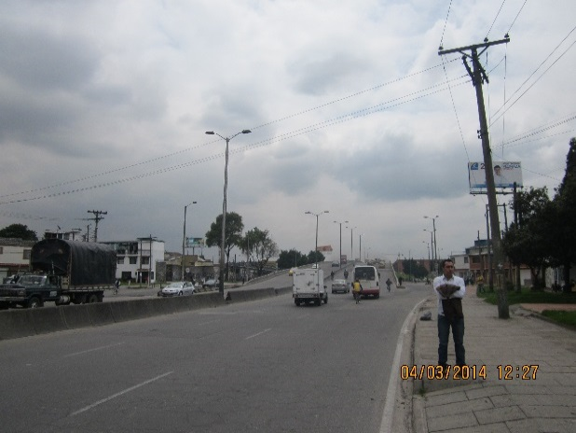 |  |  |  |  | 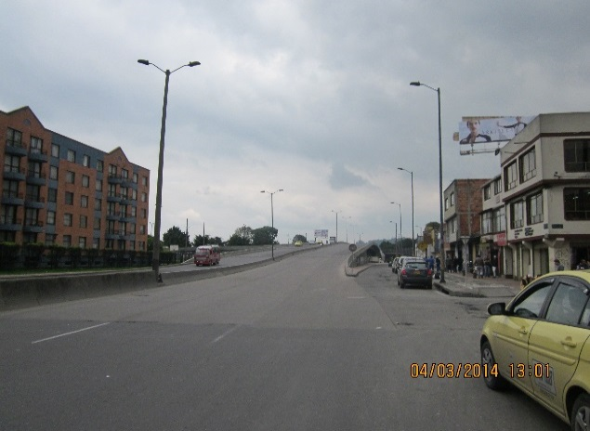

 |  | ACCESO NORTE |  |  |  |  | ACCESO SUR

 |  | 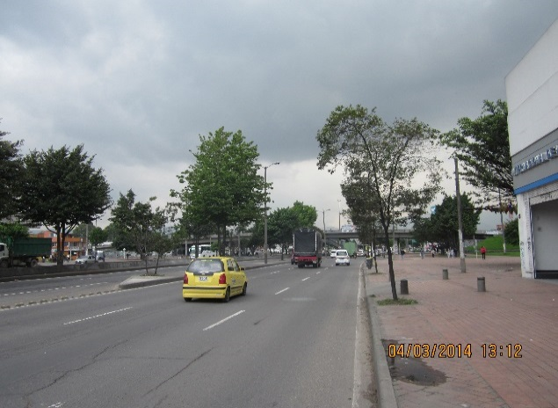 |  |  |  |  | 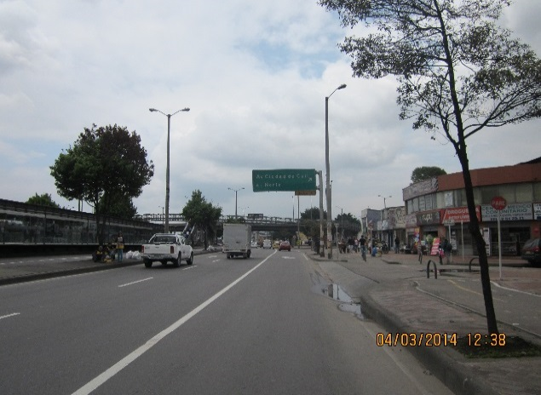

 |  | ACCESO OCCIDENTE |  |  |  |  | ACCESO ORIENTE

